P２ エクセル送付依頼・データ入力前に
手順Ⅰ：教職員名簿ファイルの入手（当課への送付依頼）

 | １ 次項メールアドレス宛、教職員名簿様式エクセルファイルの送付依頼をメールしてください。

 | 【宛先メールアドレス】 |  |  | senkaku@pref.kanagawa.lg.jp
 | 【件名】 |  |  | 現況調査様式依頼 【学校コード(半角)＋学校名】

 | ※ この件名以外の場合、送付依頼の確認ができないため、ご留意ください。
 | ※ メール本文への記載内容
 |  | ①学校法人名 ②学校名 ③担当者名 ④担当者連絡先電話番号 ⑤教職員名簿に設定する任意のパスワード
 | ※ | メール発信後、10日（土日祝除く）経過しても、当課から教職員名簿ファイルの送付がない場合には、お手数ですが
 |  | 当課までご連絡ください。
※ 学校法人で決めた任意のパスワードを学校の個人情報保護規定等により、電子メールで送信できない場合は
 |  | ファクシミリ又は電話でお知らせください。
 | ２ 当課担当から教職員名簿エクセルファイルを送付する際には、指定された任意のパスワードを設定します。

手順Ⅱ：データを入力する前に･･･ （必ずお読みください）

 | １ はじめに
 | （1） |  | 原則、学校ごとで作成します。
 | （2） |  | 令和８年５月１日時点で直接雇用されている教職員（学校法人事務の専任者を除く。）について記載します。
 |  |  | 委託、派遣等の直接雇用関係のない教職員は記載不要です。
 | （3） |  | 令和８年５月１日時点で雇用関係がある場合は、２学期や後期から教科を担当する予定であっても、教員数
 |  |  | に含めるため、教職員名簿に記載してください。
 | （4） |  | 同一教職員については、複数の課程で勤務している場合であっても重複して記載しないでください。
 | （5） |  | 本来の学校運営業務以外の活動に従事する者（附帯事業のみに従事する者等）については、記載しないで
 |  |  | ください。

 | ２ 所属コードによる記載方法の違いについて
 | 令和８年５月１日時点における教職員の在籍の状況に応じて次のとおり所属コードを入力してください。
 | （１） 継続して学校に勤務している場合
 |  |  | 前年度から継続して学校に勤務している場合は所属コードは「０」としてください。
 |  |  | 課程や授業時間等について変更がある場合は、情報を最新の状態にしたうえで、該当箇所のセルを
 |  |  | 黄色に塗り赤字で記入してください。
 |  |  | ただし、４月支払給与欄・前年度支払給与欄はセルと字の着色は不要です。
 |  |  | 助手又は講師から、教員に職名コードを変更する場合は、備考欄にその旨明記してください（例：講師→教員）。
 | （２） 退職している場合
 |  |  | 所属コードを「１」とした上で、行全体を水色に塗ってください。
 |  |  | 退職者について行を削除したり、空欄にするようなことはしないでください。
 | （３） 休職中（病休、産休等）あるいは、海外及び国内派遣研修中などの場合
 |  |  | 所属コードを「２」としてください。
 |  |  | ※令和７年度現況調査以降（R7.5.2～）に採用又は配属された場合で、現在休職中等の場合は備考欄に 採用年月日を記載してください。

 | （４） 令和７年度現況調査以降（R7.5.2～）に採用又は配属された場合
 |  |  | 所属コードを「３」とし、該当する教職員のデータを入力してください。
 |  |  | ※ 所属コードが「３」の教職員については、名簿の最後尾に来るようにしてください。

「所属コード」欄です。

所属コード「１」のため、その行を水色に塗ってください。
昨年度から変更がある箇所はセルを黄色に塗り、赤字にしてください。

 | ３ 兼務校がある場合
 |  | 兼務校がある場合は、備考欄に兼務校の学校名を記載してください。その他、変更点については通常どおり
 |  | 入力してください。

Ｐ３ マクロの入力
＜ 参考 ＞ マクロを有効にする方法（手順Ⅲ実施には、必須となります）
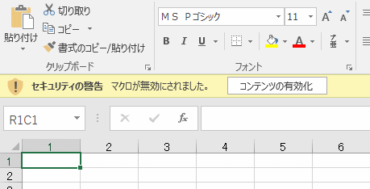
 | [セキュリティの警告 マクロが無効にされました。]表示の
 |  | 右の[コンテンツの有効化]をクリックしてください。

 | もし、この警告表示がない場合は、一旦ファイルを閉じた後、再び開いてください。
 | なお、一度[コンテンツの有効化]をクリックすれば、以降同じファイルを開いたときにも自動的に適用されます。
 | （ファイル名やフォルダを移動した場合は、もう一度行う必要があります。）

 | 【初めてファイルを開いたのに表示が出ない場合】 以下のセキュリティの設定①～⑥を行ってください。
 |  | ①リボンからファイルをクリック

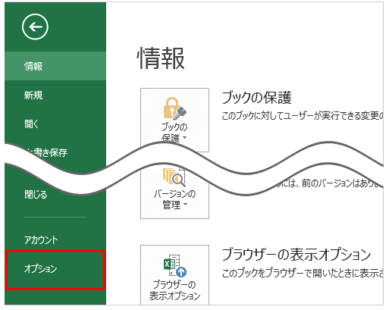
 |  | ②「オプション」をクリックします。

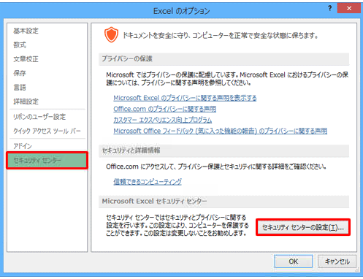
 |  | ③「Excelのオプション」が表示されます。
 |  |  | 画面左側の「セキュリティセンター」をクリックし、
 |  |  | 「Microsoft Excelセキュリティセンター」欄から
 |  |  | 「セキュリティセンターの設定」をクリックします。

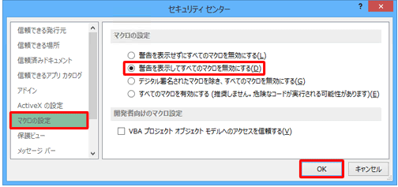
 |  | ④「セキュリティセンター」が表示されます。
 |  |  | 画面左側の「マクロの設定」をクリックし、
 |  |  | 「マクロの設定」欄から「警告を表示して
 |  |  | すべてのマクロを無効にする」をクリックして、
 |  |  | 「OK」をクリックします。

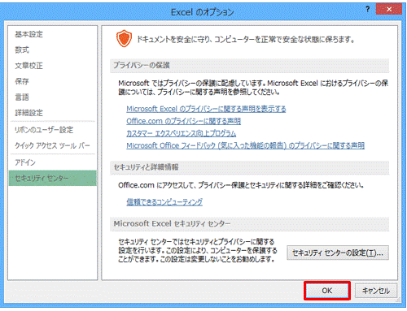
 |  | ⑤「Excelのオプション」画面に戻ったら
 |  |  | 「OK」をクリックします。

 |  | ⑥Excelを再起動し、再度マクロを含むファイルを開くと「セキュリティの警告」が表示されます。
 |  |  | 「コンテンツの有効化」をクリックします。(前述参照）

P４～８ 教職員名簿 記入方法
手順Ⅲ：教職員名簿の記入方法(各項目の内容)
①
②
②

＊
④
⑤
⑥
⑦
⑧
⑨
⑩
⑪

 | ＊ 整理番号：入力チェック時に自動で付番されます。個別入力は不可。
 | ① 学校コード、学校名
 |  |  | 学校コード及び学校名は絶対に修正しないでください。
 |  |  | もし、記載されている内容と違う場合、当課までお問い合わせください。

 | ② 設置者種別、設置課程
 |  |  | 設置者種別をプルダウンより選んでください。
 |  |  | 設置課程欄には、学校が設置している課程に「○」を記入してください。（専修学校のみ記入）

 | ③ 担当者名、メールアドレス（次頁参照）
 |  |  | 教職員名簿の担当者名とメールアドレスを記入してください。

 | ④ 所属コード
 |  |  | 手順Ⅱを参照し、プルダウンより選んでください。 （継続：0 退職：1 休職・派遣中：2 新規：3）

 | ＊ 整理番号（P9:手順Ⅳの「２ 入力チェックと整理番号の付番」を実施することで付番される番号です）
 |  |  | 「教員別週時間割表」の整理番号欄には、この番号を必ず記入してください。

 | ⑤ 氏名（漢字）・氏名（カナ）：教員別週時間割表の氏名は、必ず一致させること
 |  |  | 氏名は学校で使用している通称（旧姓等）ではなく、本名を記入してください。
 |  |  | 1.氏名（漢字）：全角で記入し、姓と名は続けてください（スペース無し）。
 |  |  |  | 〇：『神奈川太郎』 ✕：『神奈川 太郎』
 |  |  | ・漢字以外（英字など）は半角大文字で記入し、姓と名は続けてください（スペース無し）。
 |  |  |  | 記載する順番は、パスポートの表記に合わせてください（Surname→Given Name(s)） 。
 |  |  |  | 〇：『KANAGWATARO』 ✕：『KANAGAWA TARO』
 |  |  | ・漢字以外（カナ）は半角で記入し、姓と名は続けてください（スペース無し）。
 |  |  |  | 〇：『ｶﾅｶﾞﾜﾀﾛｳ』 ✕：『カナガワ タロウ』 ✕：『カナガワタロウ』 ✕：『ｶﾅｶﾞﾜ ﾀﾛｳ』
 |  |  | 2.氏名（カナ）：半角で記入し、姓と名の間には半角スペースを入れてください。
 |  |  |  | 〇：『ｶﾅｶﾞﾜ ﾀﾛｳ』 ✕： 『ｶﾅｶﾞﾜﾀﾛｳ』 ✕：『カナガワタロウ』 ✕：『カナガワ タロウ』
 |  |  | ・漢字以外の氏名（英字など）は半角大文字で記入し、姓と名の間には半角スペースを
 |  |  |  | 入れてください。
 |  |  |  | 記載する順番は、パスポートの表記に合わせてください（Surname→Given Name(s)） 。
 |  |  |  | 〇：『KANAGWA TARO』 ✕：『KANAGAWATARO』
 |  |  | ※全角、半角、半角スペースの入力間違いが多いのでご注意ください。

 | ⑥ 生年月日
 |  |  | 年号をプルダウンから選択し、年は和暦で記入してください。

 | ⑦ 性別
 |  |  | 男性は１、女性は２を選んでください。
 | ⑧ 採用年月日
 |  |  | 原則として、当該学校の設置者が採用した年を「生年月日」の年欄と同様に和暦で記入してください。
 |  |  | ただし、設置者変更、学校法人化などの異動があった場合でも、継続して勤務している教職員については、
 |  |  | 異動前の採用年月日を記入してください。

 | ⑨ コード：職名
 |  |  | ・職名コードをプルダウンから選んでください。
 |  |  | ・各学校における職名呼称に関わらず、コード表(11ページ)の中から選択してください。
 |  |  | ・事務長は、コード表に記載されていないため、備考欄に「事務長」と明記してください。
 |  |  | ・教科を担当する職員について、本務又は兼務の場合には教員、非常勤の場合には講師としてください。
 |  |  | ・教員資格を有しない者が、教育活動の補助にあたっている場合には、助手としてください。
 |  |  | ・「所属コード：0継続」で、職名コードが変更となった場合は、備考欄に変更前と変更後の職名を記入してください。
 |  |  | （例：助手→教員）

 | ⑩ 担当教科（空白は、不可）
 |  |  | 今年度５月現在で担当している教科名及び今年度中に担当を予定している教科名を、すべて記入してください。

 | ⑪ 「資格免許又は卒業学校」から「資格区分」まで（専修学校の教員・講師のみ）
 |  |  | 注意点：対象者は、「別紙参照」等の記載や別紙の添付は不要です。該当内容を所定欄に記載してください。
 |  |  |  | なお、対象者以外で、これまで「別紙参照」等を記載されていた場合の修正・追記や別紙添付も不要です。
 |  |  | 対象者：今回新規雇用された教員・講師及び、継続の職員のうち今回職名が教員・講師に変更になった者のみ
 |  |  | ・ 「資格免許又は卒業学校」欄には、資格区分に最も適合するものを1種記載し、複数の資格は記載しないでください。
 |  |  | 資格区分を満たす必要最小限の資格免許、卒業学校及び関連業務を記載してください。
 |  |  | （例）資格区分41-1「専門課程修了後、担当教科に関する業務（以下「関連業務」という。）に従事し、修業年限と業務従事期間を通算し６年以上となる者」

 |  |  | ・ 「資格免許又は卒業学校」の各欄には、「資格区分」の「根拠となる事項のみ」を記入してください。
 |  |  | 「資格の種類又は学校名」：資格区分に最も適合する根拠となる「資格免許名（民間資格除く）」1種又は学校名を
 |  |  | 何れか１つ記載する。
 |  |  | 「資格：取得年月日 学校：卒業年月日」：資格の場合は資格免許の取得年月日、学校の場合はその学校の
 |  |  |  | 卒業年月日を記入する。
 |  |  | 「共通：番号※学校のみ修業年限を併記」：資格免許又は卒業証書等の番号、学校の場合は修業年限を記入する。
 |  |  | ・「関連業務」の各欄には、担当教科に関連する業務の従事経験も必要とする者のみ記入してください。
 |  |  | ただし、記入する従事期間（年数付記）は、専修学校教員資格一覧（12ページ)に明記された年数を満たすこと。
 |  |  | ・ 「資格区分」欄：担当教科に対する専修学校設置基準第41条から第43条の教員資格は、次項参照の一覧より、
 |  |  | 該当する条番号と号番号を記入する。
 |  |  | 参照：専修学校教員資格一覧（12ページ)の条項欄
 |  |  | ・添付する根拠書類：
 |  |  | 資格免許の写しは、担当教科に関して最も適合すると判断されるものを「1種のみ」提出してください。
 |  |  | 例:看護師資格以外に、保健師等の資格を有する場合は、担当教科に最も適合する資格を１つのみ添付してください。

 |  |  | 資格区分の要件で、卒業学校を記載する場合は、卒業証書（又は卒業証明書）の写しの提出が必須となります。

 |  |  | ※資格免許又は卒業学校の根拠書類は資格区分を満たす必要最小限のもののみ
 |  |  | 添付してください。（複数枚添付しないでください。）
 |  |  | ※民間団体の資格（原則、国家資格等以外）については、資格要件として
 |  |  | 認めることはできないため、根拠書類としては添付しないでください。
 |  |  |  |  |  |  | ★入力をする際はマクロを有効にしてください！
③

⑲
⑳
㉑
㉒
㉓
㉔
⑬
⑭
⑮
⑯
⑰
⑱
⑫

 | ⑫ 課程
 |  |  | 専修学校で職名コードが 01：校長、12：教員、17：講師、32：助手の場合、課程コードをプルダウンから
 |  |  | 選んでください。(高等課程：3、専門課程：4、一般課程：5）
 |  |  | 職名コードが31：事務職員、41：用務員、42：警備員・その他、又は各種学校の場合は「０」を選んでください。
 |  |  | 複数の課程を担当する場合は、授業時間数の多い課程のコードを選んでください。

 | ⑬ 分野
 |  |  | 職名コードが12：教員、17：講師、32：助手の場合、分野コードをプルダウンから選んでください。
 |  |  | 職名コードが 01：校長 のときは、当該校長が教科を担当する場合には分野コードを「10」～「91」から選び、
 |  |  | 担当しない場合には「00」を選んでください。
 |  |  | 職名コードが31：事務職員、41：用務員、42：警備員・その他の場合は「00」を選んでください。
 |  |  | 複数の分野を担当する場合は、授業時間数の多い分野のコードを選んでください。

 | ⑭ 授業日数
 |  |  | 今年度５月に適用される時間割を基に１週間当たりの授業日数を記入してください。
 |  |  | 授業をもたない事務職員等は「０」を選んでください。
 |  |  | ※ 調査票の「教員別週時間割表」中右端列の｢週の授業日数及び時間数」と一致しますので、確認してください。

 | ⑮ 要勤務日数
 |  |  | 就業規則に基づき、その者が一週間に勤務を要する日数をプルダウンから選んでください。
 |  |  | (実際に出勤した日数ではありません）

 | ⑯ 本務・兼務コード
 |  |  | 教職員の勤務形態に応じて、本務は「１」、兼務は「２」、非常勤は「３」をプルダウンから選んでください。
 |  |  | それぞれの区分は以下のとおりです。

 |  |  | ＜本務・兼務・非常勤の区分基準＞（別調査の「学校基本調査の本務・兼務・非常勤の人数」と一致します。）
 |  |  | １ 次の要件をみたす者は、原則として、本務又は兼務とし、その他は非常勤とします。
 |  |  | 学校の休業日以外及び就業時間内に常時勤務を要する者（休職者、産休者及び育児休業者並びに
 |  |  | 産休代替者及び育児休業代替者を含む。）
 |  |  | ２．本務・兼務の区分は次によります。
 |  |  | (1) 原則として辞令の記載事項によります。
 |  |  | (2) 辞令面で明らかでない場合は、主たる勤務校を本務とし、それ以外は兼務とします。なお、主たる
 |  |  | 勤務校の判断は次によります。
 |  |  | ア．俸給（給料又はこれに相当するものを含む。）を支給されている学校。
 |  |  | イ．２校以上から俸給を支給されている場合は、支給額の多い学校とし、俸給が同額又は一括支給
 |  |  | されている場合は、授業時間数の多い学校。
 |  |  | (3) 休職者、産休者及び育児休業者並びに産休代替者及び育児休業代替者等も上記により同様に
 |  |  | 区分して選びます。
 |  |  | (4) 休職者、育児休業中や産休中の者については、所属コードを「２」とし備考欄に赤字で「休職中」と
 |  |  | 記載してください。

 | ⑰ 授業時間
 |  |  | 今年度５月に適用される時間割を基に一週間当たりの授業時間数を記入してください。
 |  |  | ※ 勤務時間ではありません。
 |  |  | ５月の教員別週授業時間割及び学級別週授業時間割では教科を担当していないが、今年度中に教科を担当
 |  |  | する予定のある教員等がいる場合には、続けて記載し、「授業時間｣欄は「０」を記入してください。
 |  |  | 授業を持たない事務職員等の「授業時間」欄は、「０」を記入してください。
 |  |  | ※ 調査票の「教員別週時間割表」の各教員欄の左端列｢週の授業日数及び時間数」は、
 |  |  |  | 必ず一致することを確認してください。

 | ⑱ 雇用状況コード
 |  |  | 雇用契約期間が１年未満の者は「１」、月給制の適用を受けない者は「２」、それ以外は「３」をプルダウンから
 |  |  | 選んでください。

 | ⑲ 共済等加入状況
 |  |  | 日本私立学校振興・共済事業団に加入している場合は「１」、学校法人又は学校独自の共済制度に加入して
 |  |  | いる場合は「２」、いずれにも加入していない場合は「３」をプルダウンから選んでください。
 | 私学共済組合員番号
 |  |  | 日本私立学校振興・共済事業団に加入している者については、組合員証に記載されている記号と個人番号を
 |  |  | 記入してください。加入申請中の場合は、「申請中」と記入し、かつ、判明し次第、速やかに報告してください。
 |  |  | ※根拠書類として新たに私学共済に加入した者に係る、私学事業団からの確認通知書または共済加入証の
 |  |  |  | 写しなどの加入の確認ができるものを提出ください。

 | ⑳ 退職財団加入状況
 |  |  | 神奈川県私学退職基金財団に加入している場合は「１」、神奈川県私立幼稚園退職基金財団に加入している
 |  |  | 場合は「２」、神奈川県専修学校各種学校退職基金財団に加入している場合は「３」、いずれにも加入していない
 |  |  | 場合には「４」をプルダウンから選んでください。

 | ㉑ ４月支払給与 （高等課程を設置する学校のみ）
 |  |  | ・ 高等課程を設置する学校法人立専修学校に勤務する本務の教職員のみ記入してください。
 |  |  | ・ ただし、上記学校においても、専門課程及び一般課程の教員については記入不要です。
 |  |  | 以下の学校の教職員については記入不要です。
 |  |  | ◆ 学校法人立専修学校専門課程及び一般課程 |  |  | ◆ 学校法人立各種学校
 |  |  | ◆ 学校法人立以外の専修学校、各種学校
 |  |  | ・ 今年度４月に支給した実績額を給与台帳から転記してください。
 |  |  | ・ 各欄は、次により記入してください。該当がない場合は「０」を記入してください。
 |  |  | １．｢基本給(本俸)｣欄は、給与のうち基本給(教職調整額等を含む)を記入してください。
 |  |  | 2．｢通勤手当｣欄は、４月に支給されたか否かにかかわらず、４月相当分を記入してください。
 |  |  | したがって、数ヶ月ごとに支給している場合は、按分して４月相当分を記入してください。
 |  |  | 3．｢毎月一定額の手当｣欄は、管理職手当、調整手当、扶養手当、住宅手当等、毎月一定額を支給する手当
 |  |  | の合計額を記入してください。
 |  |  | 4．｢月ごとに異なる手当｣欄は、超過勤務手当、宿日直手当、精勤手当等、支給額が月ごとに異なる手当の
 |  |  | 合計額を記入してください。
 |  |  | ・ ４月分給与を日割計算されるなど減額された教職員や５月１日採用など４月分給与が支給されていない教職員
 |  |  | にあっては、５月分支給予定額を記入するとともに、備考欄に赤字で｢※５月分給与」と記入してください。
 |  | （兼務・非常勤の教職員）
 |  |  | 兼務・非常勤の教職員については、記入不要です。
 |  | （休職等の教職員）
 |  |  | 休職中（病休、産休等)あるいは、海外及び国内派遣研修中などの通常勤務についていない教職員については、
 |  |  | 給与等支給実績を記入するとともに、備考欄に赤字で｢休職中」などと記入してください。無給の場合は「０」を記入
 |  |  | してください。
 | ㉒ 前年支払金額 （学校法人立専修学校のみ・1,000万円以上が対象）
 |  |  | ・ 学校法人立専修学校に勤務する本務の教職員で前年度支払金額が1,000万円以上の場合に記入してください。
 |  |  | ・ 以下の学校の教職員については記入不要です。
 |  |  | ◆ 学校法人立各種学校 |  | ◆ 学校法人立以外の専修学校、各種学校
...

P10 並べ替え
...
【例】 職名ごと・本兼コード順・氏名順に並び変えたい。
 | ① | 所属コードの▼をクリックし、「３」のチェックを外します。
 |  | 所属コードの「０」、「１」、「２」のみが並んでいる状態になります。
 |  | ※ 新規採用の教職員が名簿の最後尾に来ている状態で作業してください。
 |  |  | 最後尾に来ていない場合は、最初に所属コードの▼をクリックし、「昇順」を選び、所属コード３の職員が
 |  |  | 最後尾に来るようにしてください。

 | ② | 「氏名（カナ）」→「本・兼」→「コード：職名」の順に、それぞれの項目の▼をクリックし、「昇順」を選んでください。
 |  | 職名ごとに、本・兼コード順、氏名順に並び変わります。
所属コード欄の「▼」をクリック

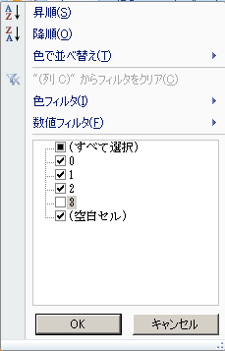
※ 新規採用教職員が名簿の最後尾に来ていない場合は、最初に昇順をクリック
「３」（新規採用教職員）のチェックを外す

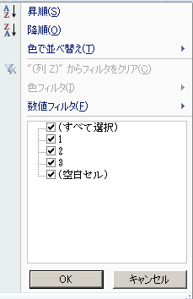
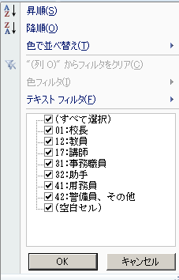
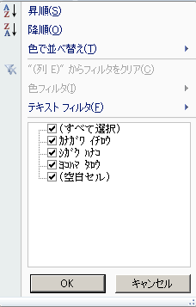

 | ※ 新規採用職員の順番を変更したい場合は、所属コードの▼をクリックしたあと、「３」のみをチェックした状態で
 | 作業してください。
 | ※ 並び替えを行いたい項目の小区分→大区分の順にフィルタを実施してください。

 | ③ | 並べ替えが全て完了したら、フィルタがかかっていない状態（全ての行が見えている状態）で再度、整理番号を
 |  | 付番し直してください。

【留意点】
...

